Sheet1
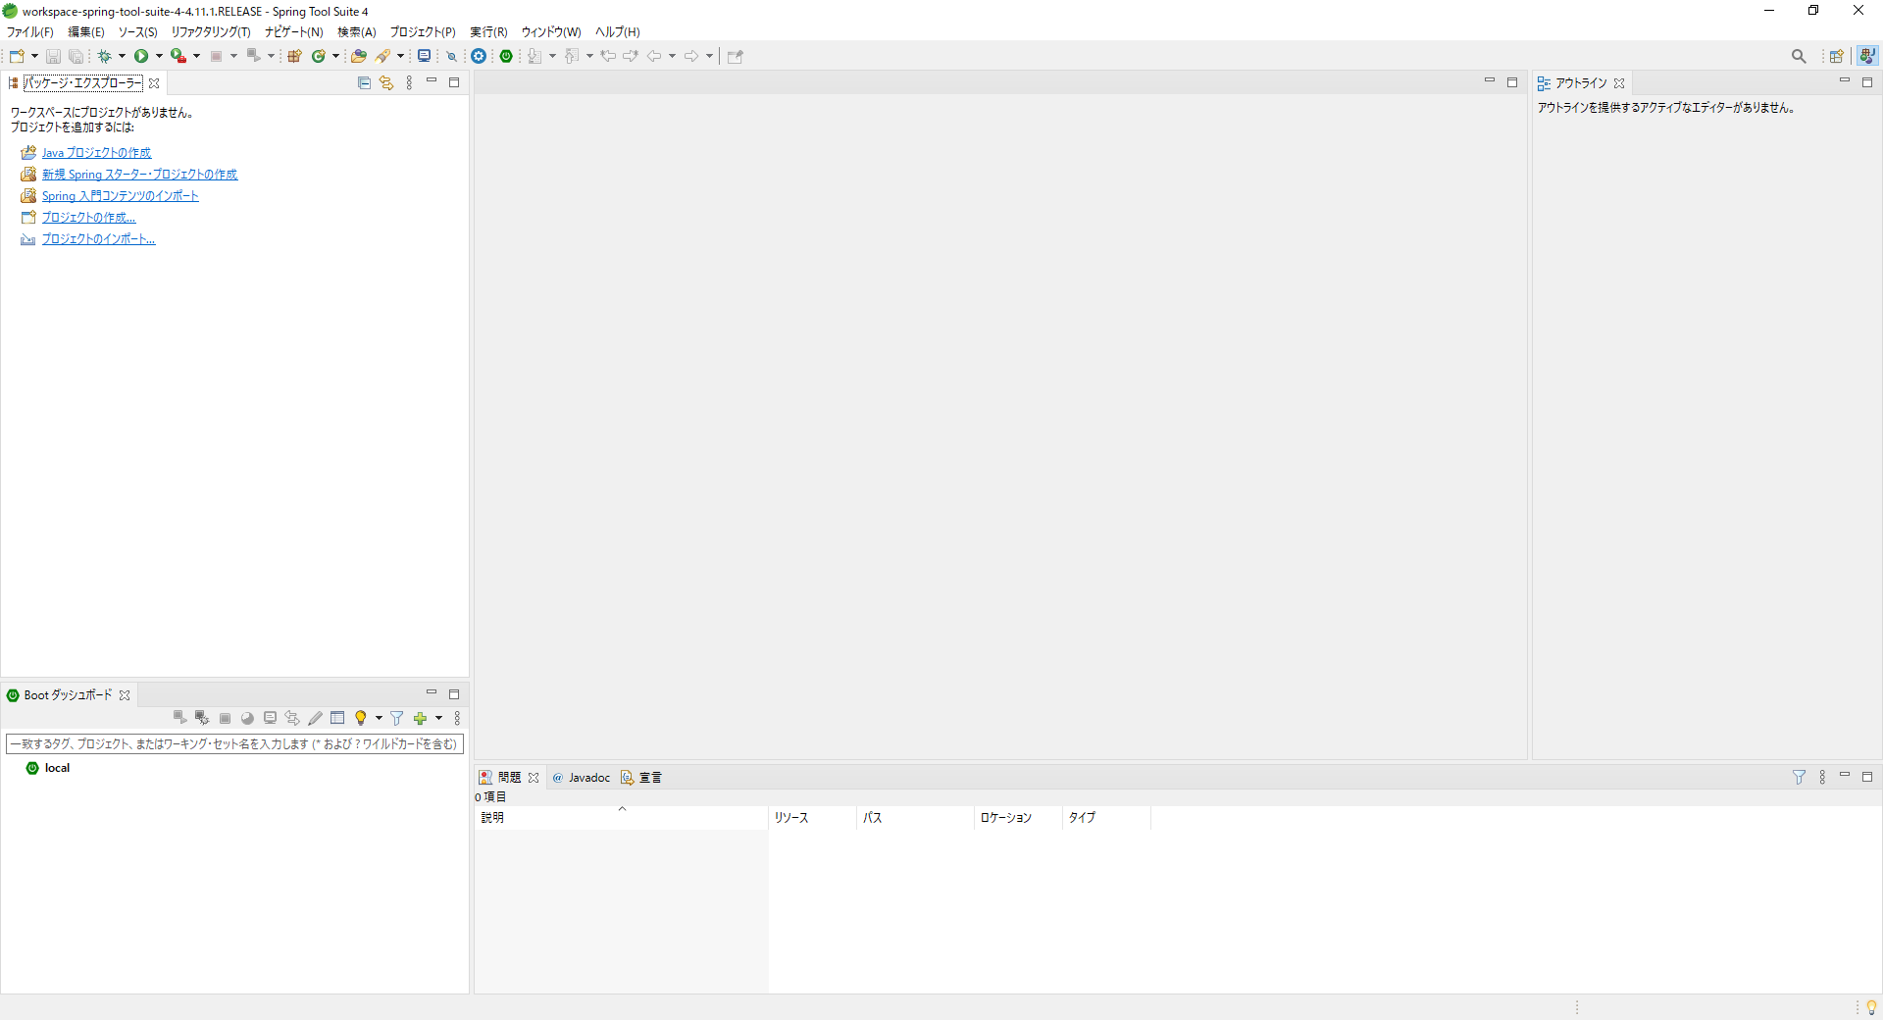
1.SpringBoot環境構築
1－１ STSのインストール

①STSの公式サイトに移動し、jarファイルをダウンロードします
4を必ず使用すること
https://spring.io/tools/

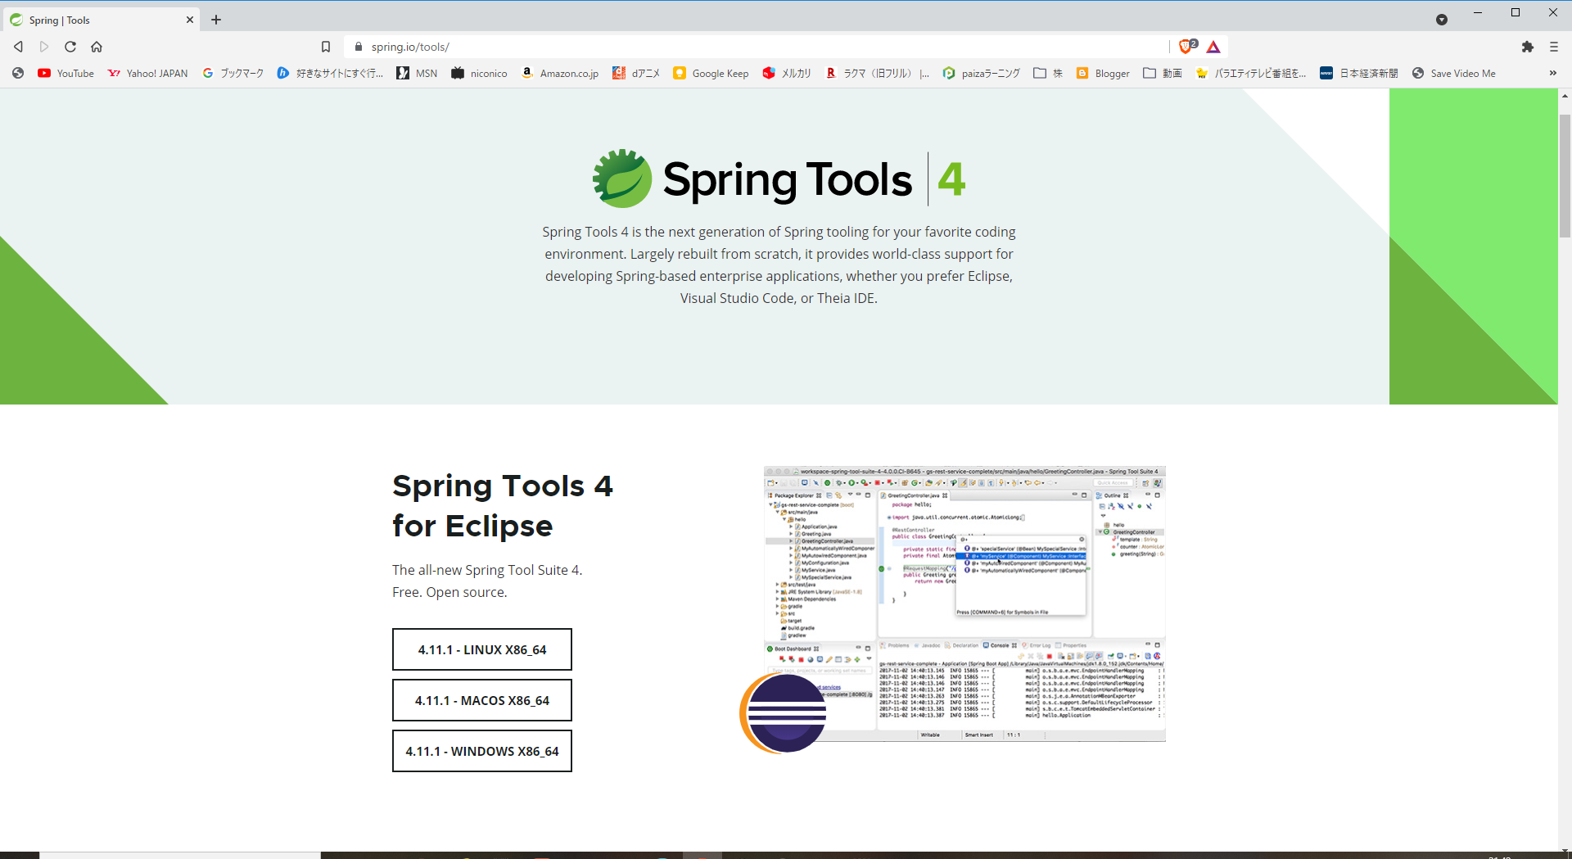

②上記jarファイルをダブルクリックし、解凍します。

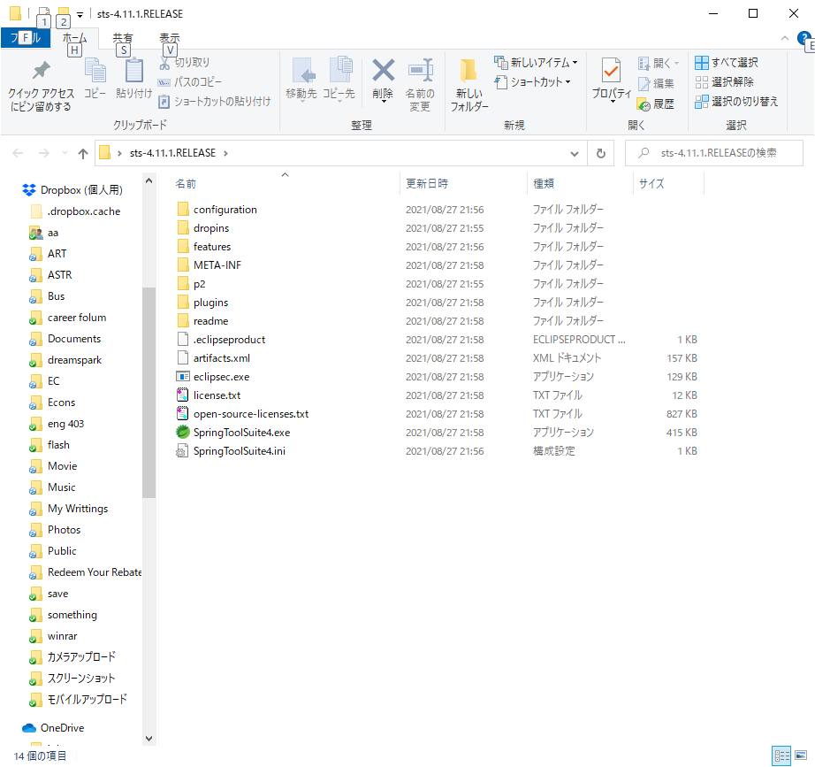

1－２ STSの日本語化

http://mergedoc.osdn.jp/

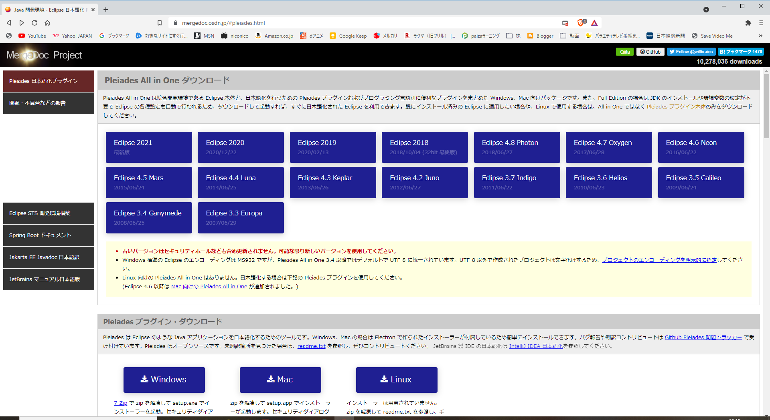

②ダウンロードしたZIPファイルを適当なフォルダに解凍します。解凍されたフォルダのsetup.exeをクリックします

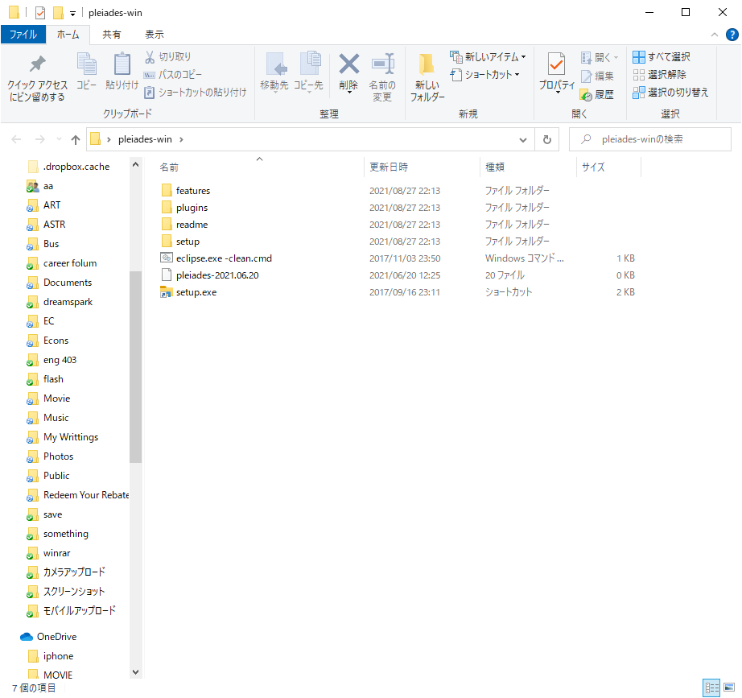

③起動した画面の選択ボタンからSTSの実行ファイル(STS.exe)を選択し、日本語化ボタンをクリックします。

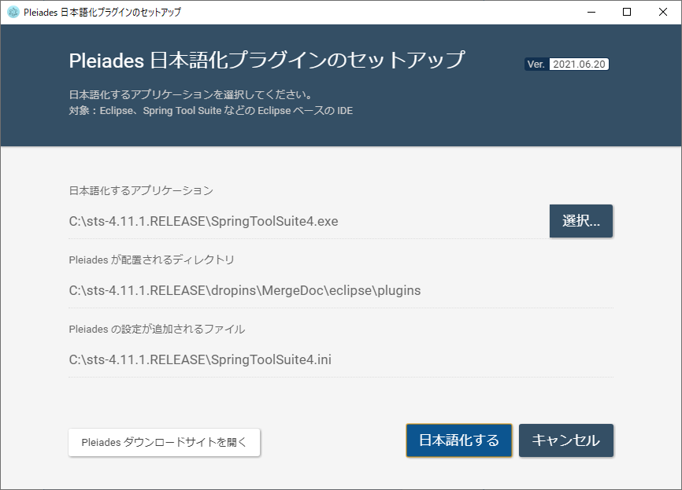

④STSを起動し、日本語化されていることを確認します。

Sheet2
２．SpringBootでWebプログラムの作成

①メニューの「ファイル>新規>Spring スターター・プロジェクト」を選択します。

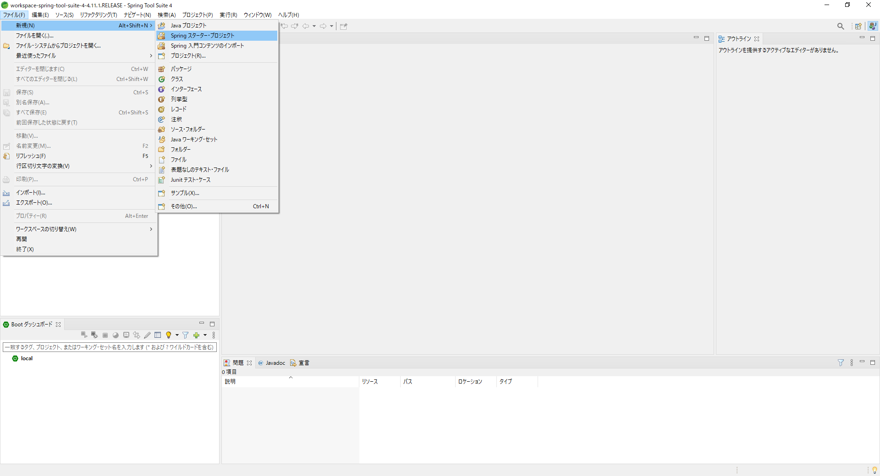

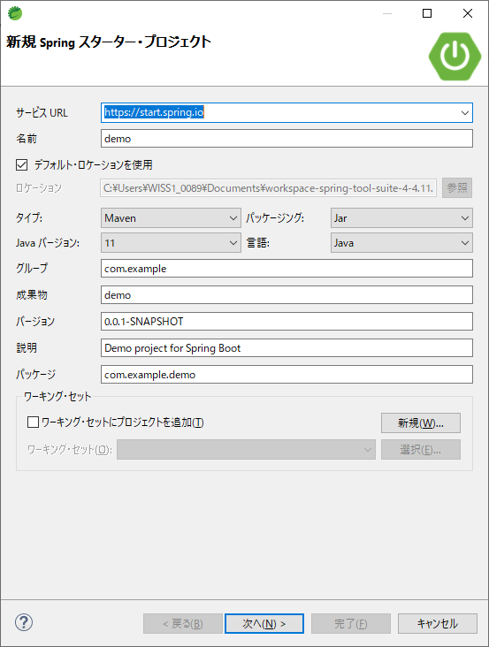

開発ツールのSpring Boot DevToolsとWebのSpring Webを選択し完了をクリックします。
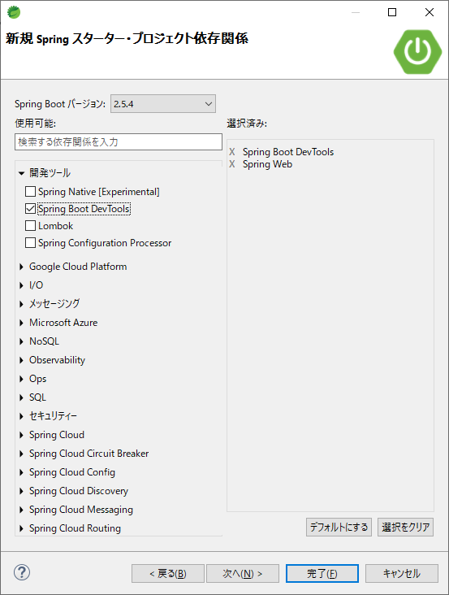
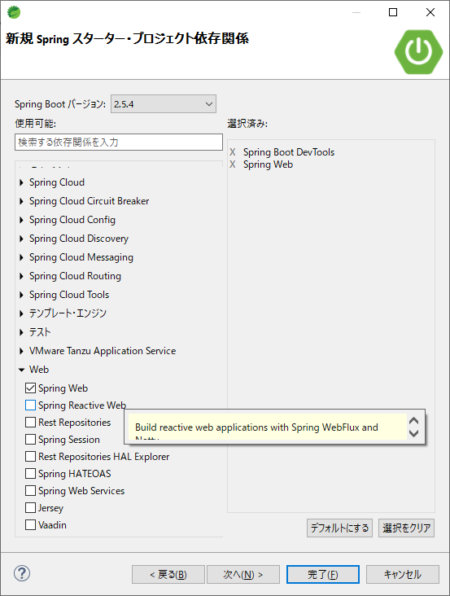

src/main/java com.example.demo配下に、DemoApplication.javaが作成されます。
・DemoApplication.java

DemoApplication.javaを以下のように修正します。

package com.example.demo;
import org.springframework.boot.SpringApplication;
import org.springframework.boot.autoconfigure.SpringBootApplication;
import org.springframework.web.bind.annotation.RequestMapping;
import org.springframework.web.bind.annotation.RestController;
@SpringBootApplication
@RestController
public class DemoApplication {
@RequestMapping("/")
String home() {
return "Hello World!";
}
public static void main(String[] args) {
SpringApplication.run(DemoApplication.class, args);
}
}

@RestController
アノテーション @RestControllerを記述することで、このクラスがWEBアプリケーションとして 操作できるコントローラプログラムとして動作できるようになります。

@RequestMappingアノテーション
@RequestMappingは、リクエストを受けたときの処理を記述します。
このプログラムの場合、"/"（ルート）にアクセスが来た場合の処理です。

例）
@RequestMapping("/") → http://localhost:8080/でアクセスされた場合
@RequestMapping("/user") → http://localhost:8080/user/でアクセスされた場合

パッケージ・エクスプローラーのプロジェクトの上で右クリックし、 「実行>Spring Bootアプリケーション」を選択し、実行します。

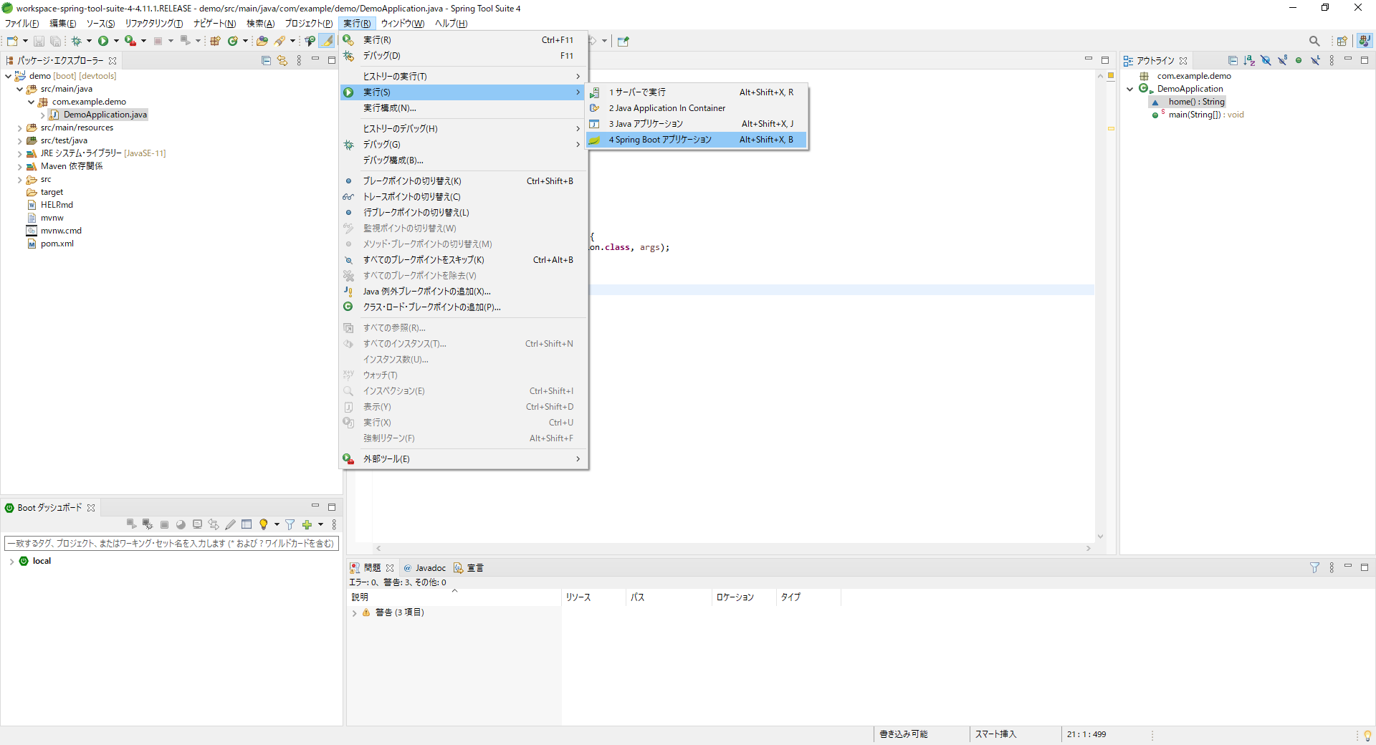

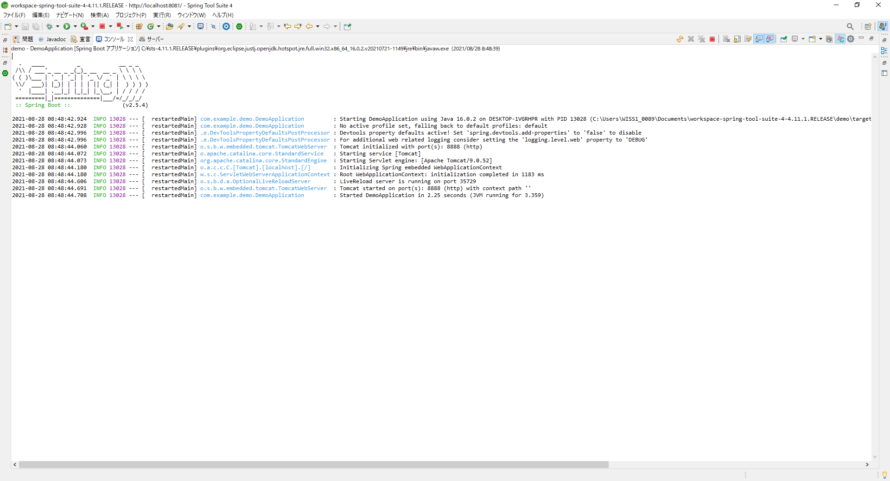

ブラウザを立ち上げ、「http://localhost:8080」と入力し、「Hello World!」が表示されることを確認します。

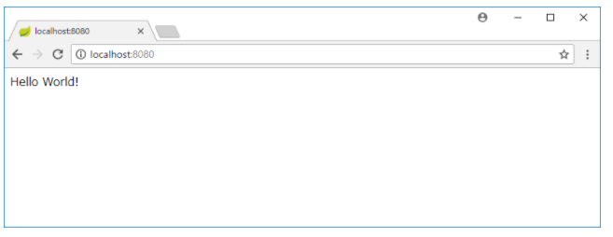

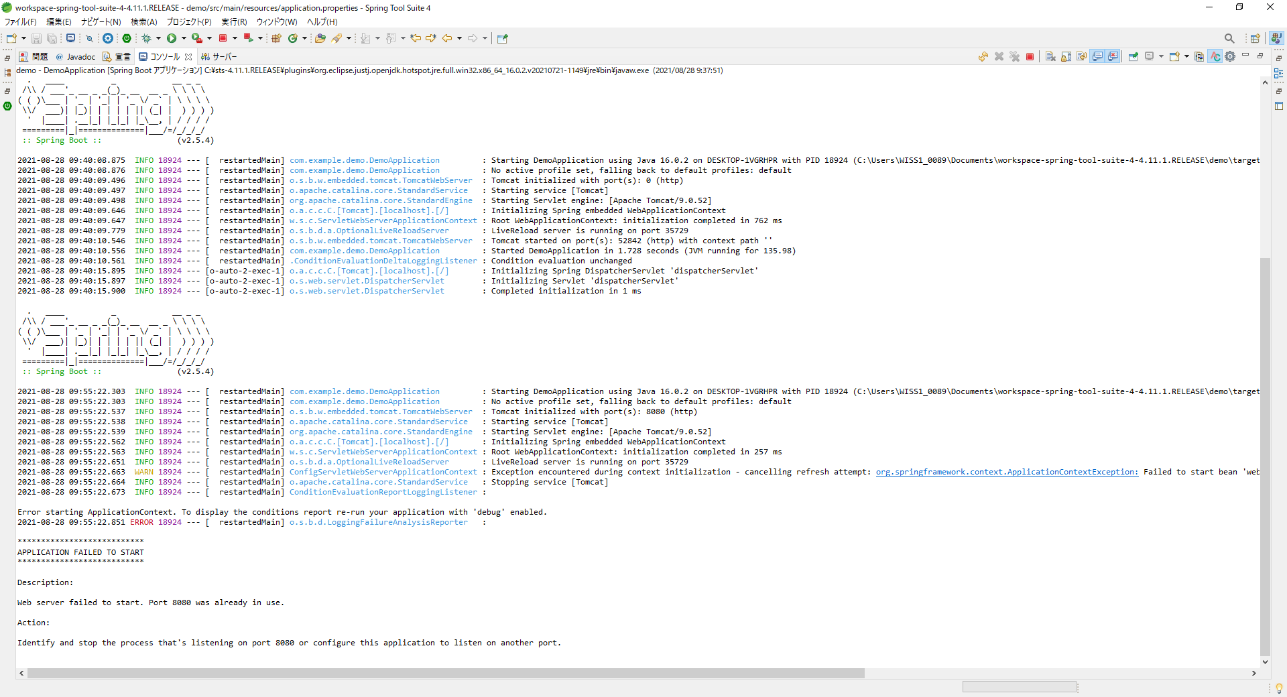

eclipseなどで8080のポートを立ち上げた場合、このようなエラーになって起動できない

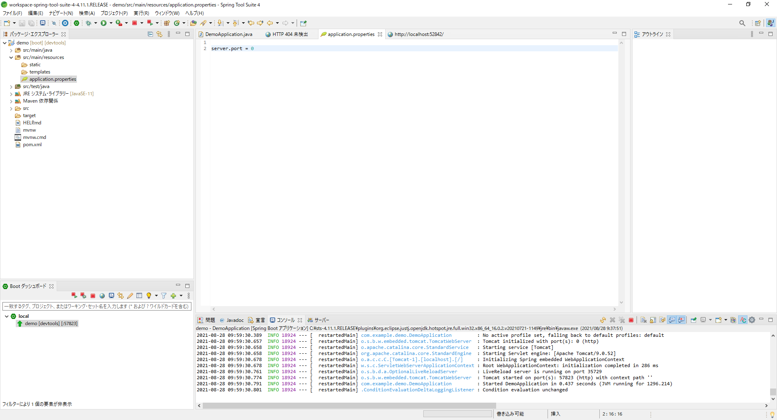

src/main/resource配下に、application.propertiesがあるので以下のように記述する

server.port = [ポート番号]

ポート番号は使ってないものなら何でもよい。
0にするとランダムポートが設定される

